关系图
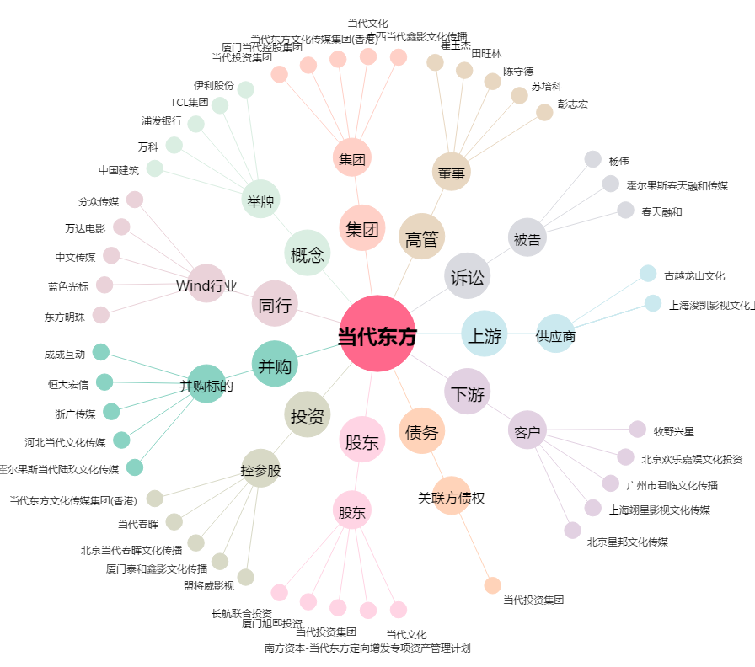
当代东方[000673.SZ] - 关系概览图

